BDI
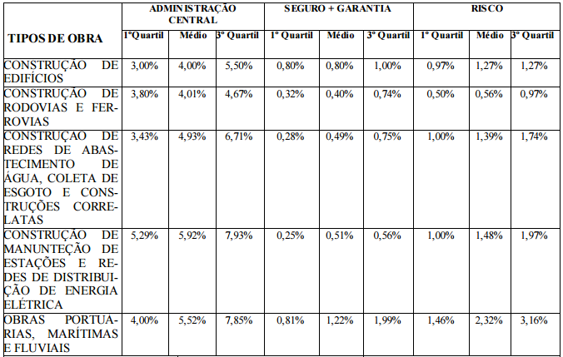
 | CASSIANO ARQUITETOS
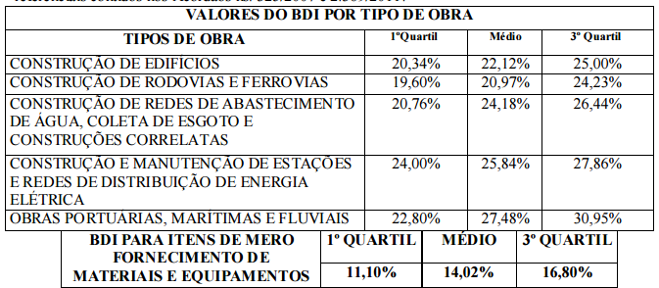
 | ASSUNTO: COMPOSIÇÃO DO BDI MÁXIMO
 | *Considerado BDI sem Desoneração
 | Ref.: Acórdão TCU 2622/2013
ÍTEM | COMPOSIÇÃO DO BDI DE SERVIÇOS
1.0 | ADMINISTRAÇÃO CENTRAL (AC) | 5.50%
2.0 | SEGUROS, GARANTIAS E RISCOS (SGR) | 2.27%
2.1 | Seguros | 0.50%
2.2 | Garantias | 0.50%
2.3 | Riscos | 1.27%
3.0 | DESPESAS FINANCEIRAS (DF) | 1.27%
4.0 | LUCRO (L) | 8.52%
5.0 | TRIBUTOS (T) | 5.25%
5.1 | ISS (*) | 1.60% | >>> de acordo com o município (Porto Alegre=4%)
5.2 | PIS | 0.65% | considerando mão de obra correspondente a 40%
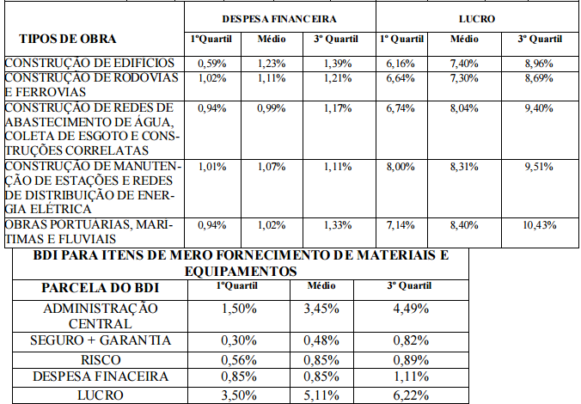
5.3 | COFINS | 3.00%
5.4 | Contribuição Previdenciária s. Receita Bruta (CPRB) | 0.00%
 | BDI | 25.00%

BDI=(((1+AC+SGR)∗(1+DF)∗(1+L)))/((1-T) )-1

